INSTRUCTIVO
INSTRUCTIVO DE DILIGENCIAMIENTO

1. OBJETIVO: Establecer los criterios estandarizados para guiar y facilitar al inspector en el diligenciamiento del formato para la verificación de Otorgamiento de Crédito.

2. ALCANCE: El instructivo debe ser consultado por los inspectores que desarrollen visitas de supervisión a las entidades vigiladas por la S.E.S. y se debe aplicar de forma homogénea de acuerdo con los criterios que se definen a continuación para cada campo.

3. CONTENIDO / DESARROLLO: Para la aplicación del instructivo se ha diseñado el formato F-INSP-025 que se encuentra publicado en el aplicativo ISOLUCION y que en todos los casos debe ser la fuente de consulta para su desarrollo.

A continuación se indica la forma como se debe diligenciar cada campo del formato.

No.: Corresponde al orden lógico del consecutivo asignado a cada tema o subtema a evaluar.

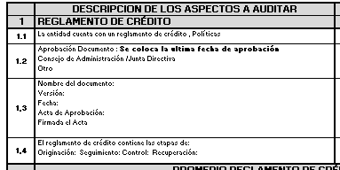 DESCRIPCIÓN DE LOS ASPECTOS A AUDITAR: En este campo están descritos de forma predeterminada los aspectos a evaluar para cada tema o subtema.

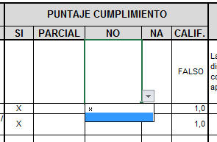 PUNTAJE CUMPLIMIENTO: Es el valor numérico asignado a cada tema o subtema de acuerdo con su importancia y se compone de "SI", "NO", "PARCIAL". SI: Coloque una "X" si CUMPLE, es decir, el elemento evaluado está documentado y cumple los criterios definidos en la normatividad externa y/o interna y tiene un valor de 1, según Tabla No. 1, que se registra automáticamente. NO: Coloque una "X" si NO CUMPLE, es decir, el elemento evaluado no está documentado y tiene un valor de 0, según Tabla No.1, que se registra automáticamente. PARCIAL : Coloque una "X" si CUMPLME PARCIALMENTE, es decir, el elemento evaluado está documentado parcialmente y/o no cumple con la totalidad de los criterios definidos en la normatividad externa y/o interna y tiene un valor de 0,5 según Tabla No.1, que se registra automáticamente. NA: Coloque una "X" si el elemento evaluado no aplica a la entidad solidaria. Al final de cada tema, la plantilla hace un cálculo del promedio simple del resultado de calificación obtenido para cada elemento.

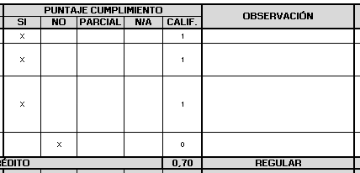 OBSERVACIÓN: Describa de forma general aspectos que considere relevantes de mencionar y que posteriormente sean de utilidad para la descripción del hallazgo, como: Nombre de documentos, referencias normativas, responsables de procesos, periodos de ejecución, cumplimiento del aspecto evaluado, entre otros aspectos.

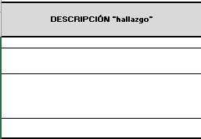 DESCRIPCIÓN "hallazgo": Describa de forma puntual el incumplimiento identificado como resultado de la evaluación efectuada a la información recibida de la entidad.

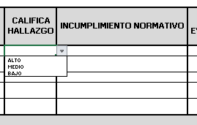 CALIFICA HALLAZGO: De acuerdo con su juicio profesional califique la severidad y e impacto del hallazgo seleccionando de la lista desplegable la opción que corresponda (ALTO - MEDIO - BAJO).

INCUMPLIMIENTO NORMATIVO: Cite claramente la o las normas incumplidas.

EVIDENCIA: No. FOLIO: señale en este campo el número del folio del documento donde se encuentra registrada la norma incumplida. DOCUMENTO: Inserte el archivo con la imagen exacta donde se encuentra registrada la norma o el procedimiento incumplido, es decir, únicamente la imagen de la página donde se encuentra el nombre del documento o norma y la página o páginas donde puntualmente esta registrada la norma incumplida, rotule el archivo con el nombre del documento. Si debe insertar más de un documento, repita el proceso en las celdas o campos adicionales ubicados al lado derecho.

SUMA TOTAL PROMEDIOS: En este campo se suma de forma automática el promedio simple de la calificación obtenida para cada tema. El resultado de la suma total de promedios se pondera de acuerdo con los señalado en la Tabla No. 2.

CONCLUSIÓN: Redacte de forma general la conclusión final sobre el resultado de la visita de inspección, teniendo en cuenta la calificación acumulada del puntaje obtenido y su ponderación en la matriz de "CALIFICACIÓN DE CUMPLIMIENTO", así mismo, tenga en cuenta los temas o subtemas donde se establecieron incumplimientos.

